ファイル箱マウント
システム名 |  |  | 週報管理システム |  |  |  |  | 最終更新者 | 最終更新日
作業内容 |  |  | ファイル箱クライアントツール セットアップ |  |  |  |  | 小幡 真生 | 2025-11-03 | 目次へ戻る

項 | 概要 |  |  | 作業内容 |  |  |  | 備考
1 |  | ■インストーラーダウンロード

 |  | ファイル箱クライアントツール |  |  |  | 以下のページにアクセスし、「ソフトウェアのダウンロード」を押下 |  | 既にinstall済みの方はスキップ
 |  | インストーラーのダウンロード |  |  |  | 項目名 | 値
 |  |  |  |  |  | アクセスページ | https://cloudfile.jp/client/default.aspx

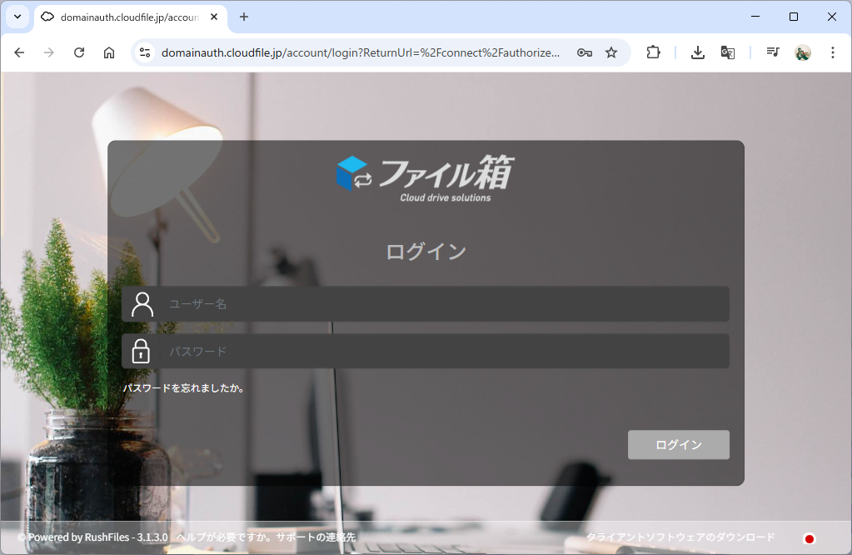

2 |  | ■install

 |  | インストーラー起動 |  |  |  | ファイルエクスプローラーから、インストーラーをダブルクリックし実行
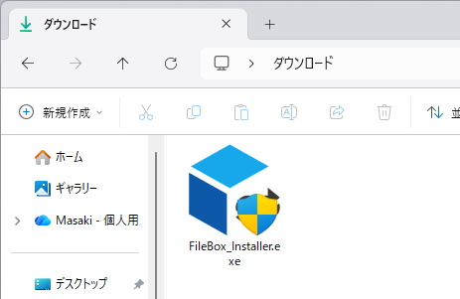

 |  | ユーザーアカウント制御の確認 |  |  |  | 「はい」を選択
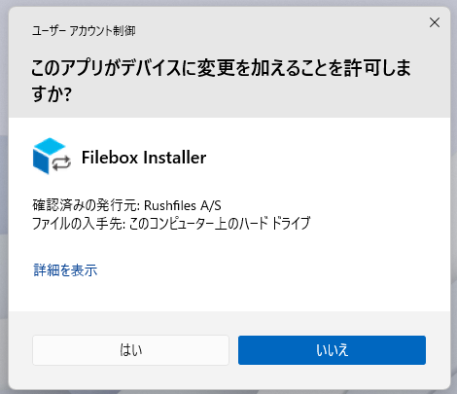

 |  | 言語の選択 |  |  |  | 「install」を選択
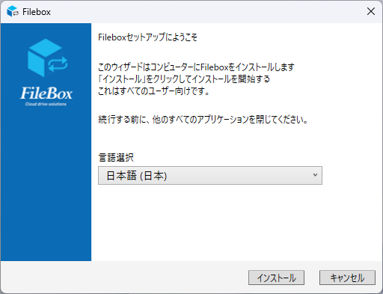

 |  | install中 |  |  |  | installが完了するまで待機
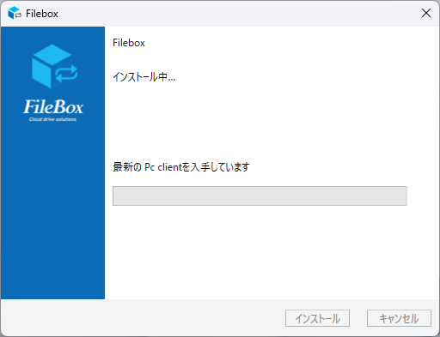

 |  | install終了 |  |  |  | 「完了」を選択してinstallウィザードを終了
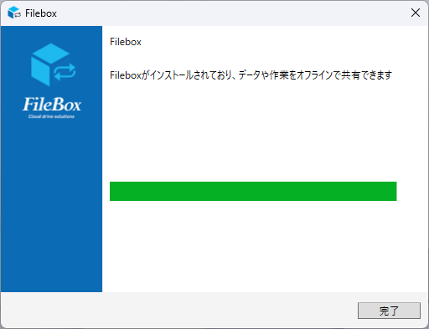

3 |  | ■セットアップ

 |  | ログイン |  |  |  | install完了後、数秒でログイン画面が立ち上がる。
 |  |  |  |  |  | ユーザー名とパスワードを入力し、「ログイン」を押下
 |  |  |  |  |  | 項目名 | 値
 |  |  |  |  |  | ユーザー名 | ○○@tophills.com
 |  |  |  |  |  | パスワード | 初回アクセス時に設定したパスワード

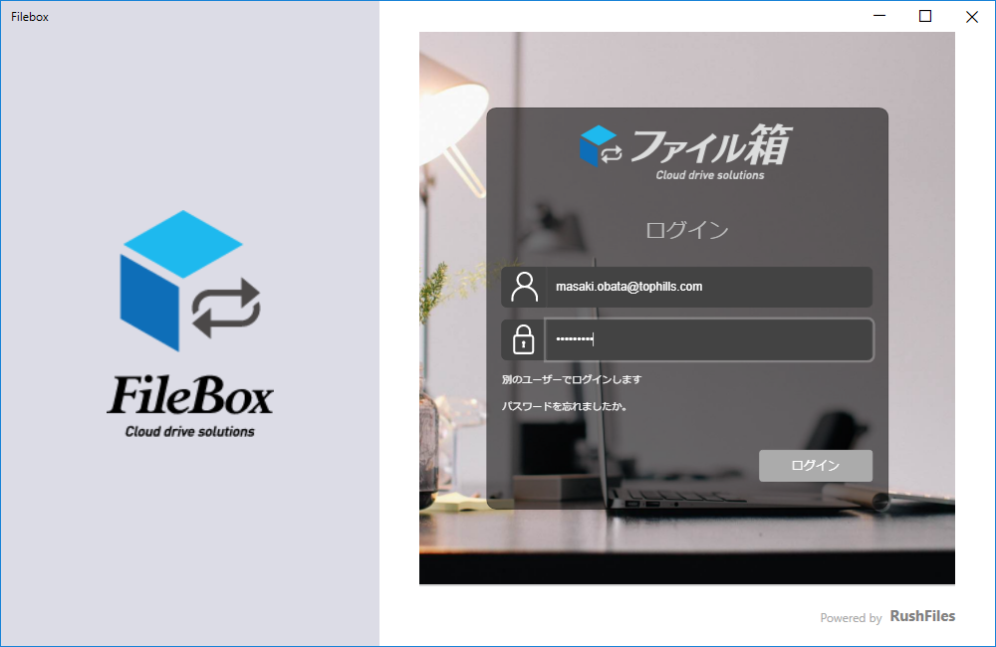

 |  | ログイン後 |  |  |  | ログイン後、ファイル箱の内容が表示されることを確認
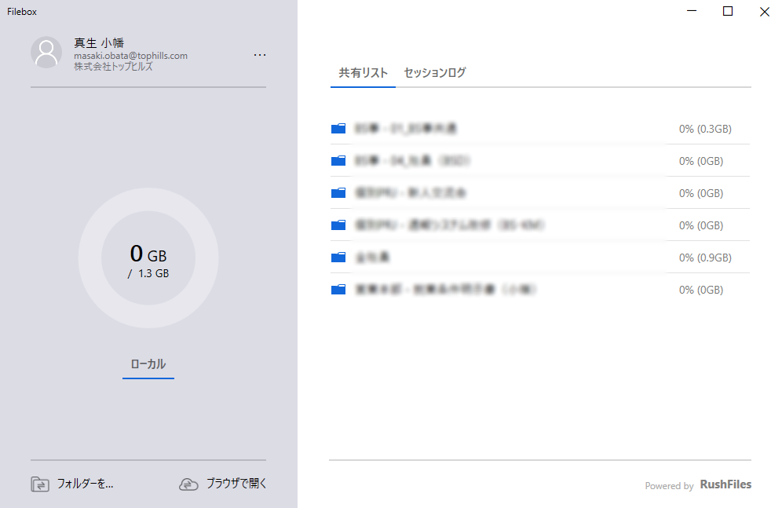

4 |  | ■install完了確認

 |  | ファイルエクスプローラー確認 |  |  |  | ファイルエクスプローラーを確認し、「Uドライブ」にファイル箱がマウントされていることを確認
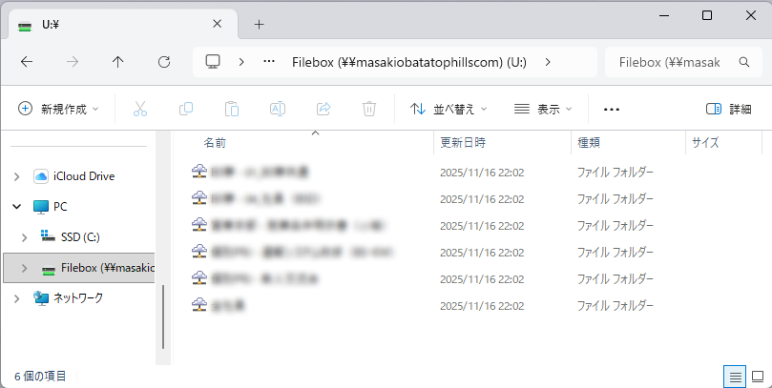

 |  |  |  |  | 今後ブラウザからファイル箱にアクセスすることなく、ファイルエクスプローラー上からファイルの閲覧・編集が可能

Git
システム名 |  |  | 週報管理システム |  |  |  | 最終更新者 | 最終更新日
作業内容 |  |  | Git セットアップ |  |  |  | 小幡 真生 | 2025-11-03 | 目次へ戻る

項 | 概要 |  |  | 作業内容 |  |  | 備考
1 |  | ■インストーラーダウンロード

 |  | Gitインストーラーの |  |  | 以下のページにアクセスし、「Download」を押下
 |  | ダウンロード |  |  | 項目名 | 値
 |  |  |  |  | アクセスページ | https://gitforwindows.org/

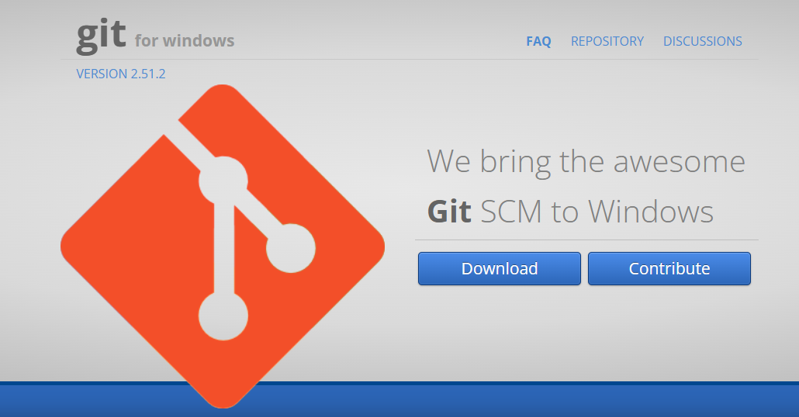

2 |  | ■install

 |  | インストーラー起動 |  |  | ファイルエクスプローラーから、インストーラーをダブルクリックし実行
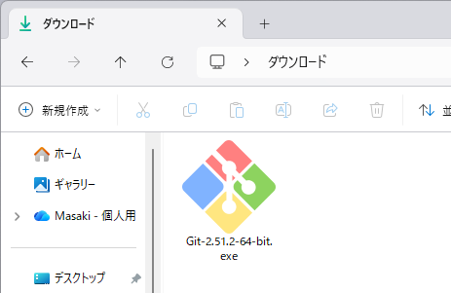

 |  | ユーザーアカウント制御の確認 |  |  | 「はい」を選択
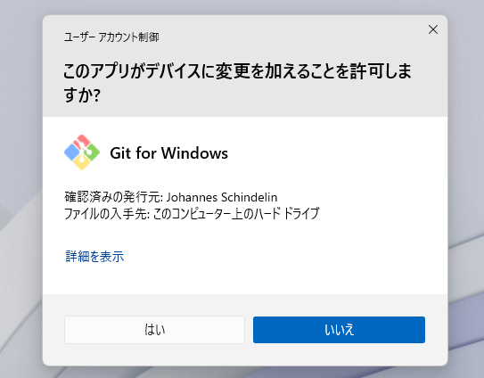

 |  | ライセンスの確認 |  |  | 「Next」を選択
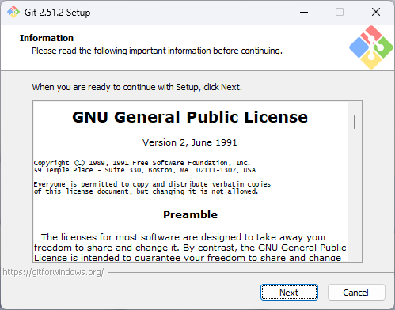

 |  | install先の指定 |  |  | 何も変更せずに「Next」を選択
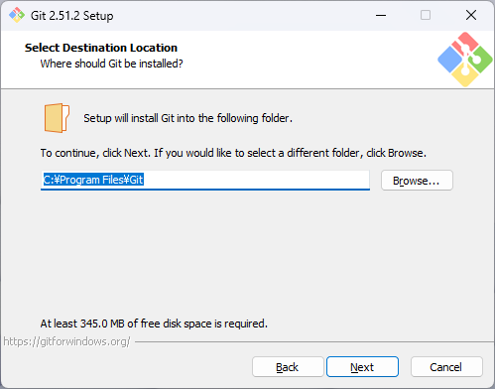

 |  | installする機能の確認 |  |  | 何も変更せずに「Next」を選択
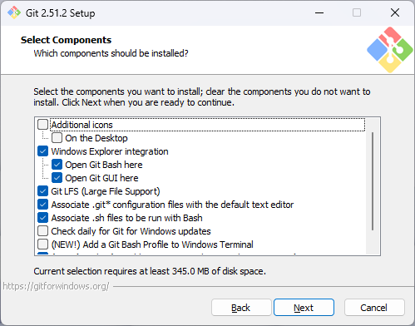

 |  | スタートメニュー名の確認 |  |  | 何も変更せずに「Next」を選択
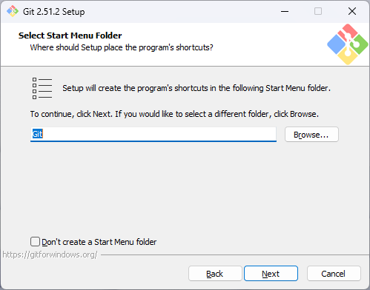

 |  | エディタの確認 |  |  | 何も変更せずに「Next」を選択
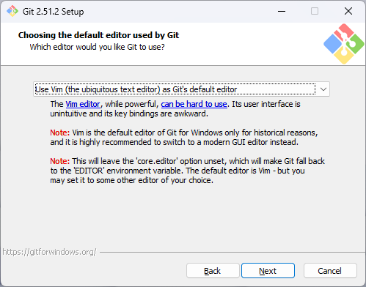

 |  | master ブランチ名の指定 |  |  | 何も変更せずに「Next」を選択
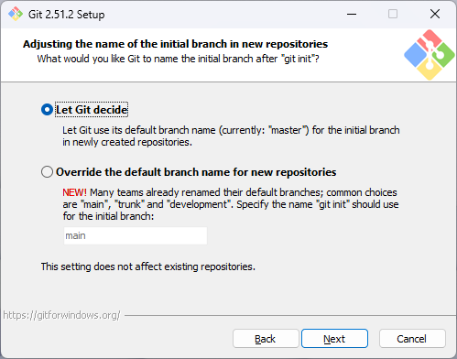

 |  | PATH 環境変数の確認 |  |  | 何も変更せずに「Next」を選択
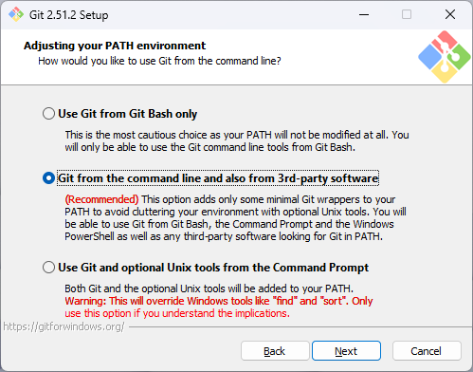

 |  | SSH クライアントの確認 |  |  | 何も変更せずに「Next」を選択
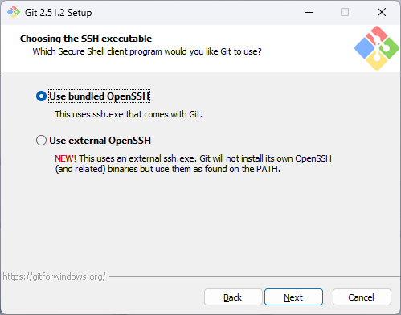

 |  | HTTPS ライブラリの確認 |  |  | 何も変更せずに「Next」を選択
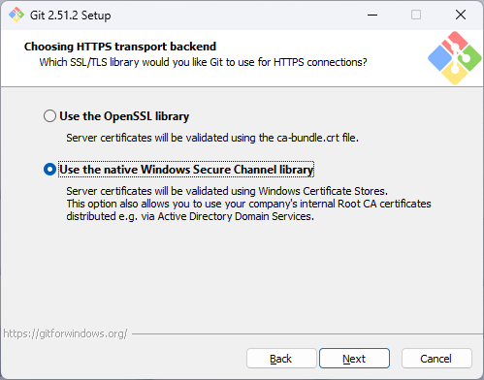

 |  | 改行コードの自動変換の選択 |  |  | 「Checkout as-is, commit as-is」を選択し、「Next」を選択
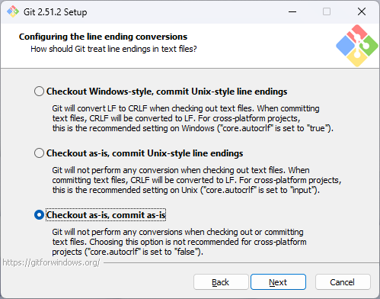

 |  | コンソールの確認 |  |  | 何も変更せずに「Next」を選択
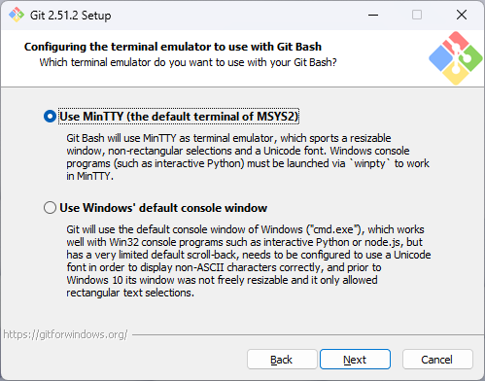

 |  | pull の振る舞いの確認 |  |  | 何も変更せずに「Next」を選択
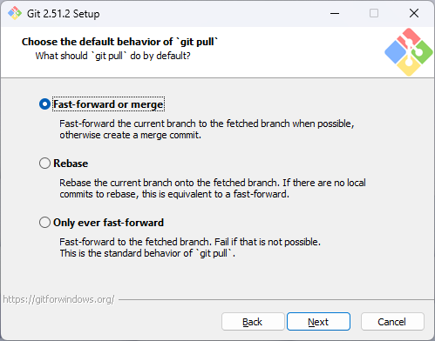

 |  | 認証ソフトの確認 |  |  | 何も変更せずに「Next」を選択
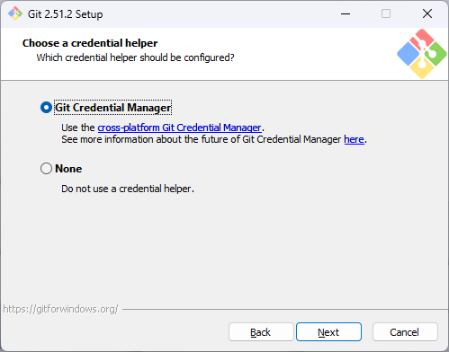

 |  | 拡張機能の確認 |  |  | 何も変更せずに「Next」を選択
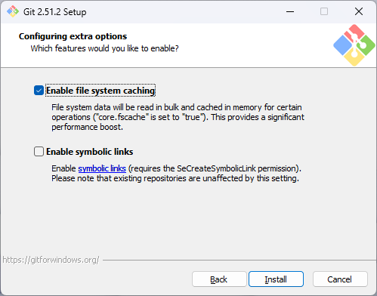

 |  | install中 |  |  | installが完了するまで待機
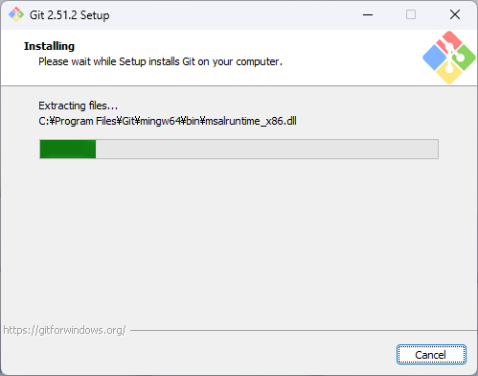

 |  | install終了 |  |  | 「Finish」を選択してinstallウィザードを終了
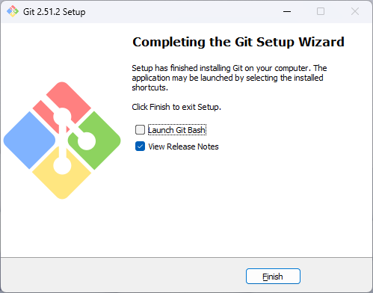

3 |  | ■install完了確認

 |  | 環境変数反映確認 |  |  | 「Windows」キーと「R」キーを押して、実行ダイアログを開き、「cmd」と入力してOKを選択
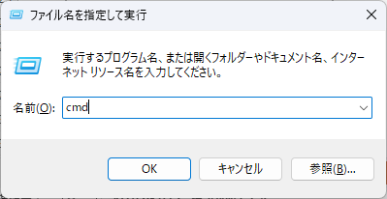

 |  |  |  |  | 起動したコマンドプロンプト内で以下を入力し、Enterキーで実行
 |  |  |  |  | 項目名 | 値
 |  |  |  |  | 実行コマンド | git -v

 |  |  |  |  | installしたGitのバージョンが表示されることを確認
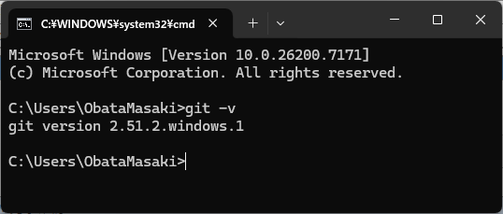

 |  |  |  |  | ※ユーザー情報設定は「TortoiseGit」sheetの手順内にて実施

TortoiseGit
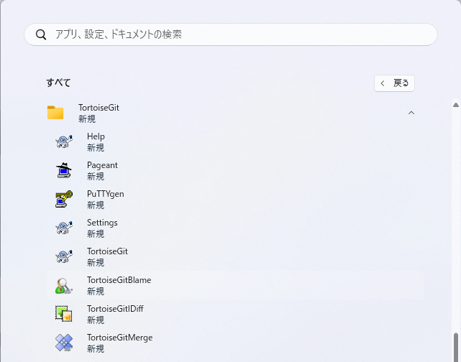
システム名 |  |  | 週報管理システム |  |  |  | 最終更新者 | 最終更新日
作業内容 |  |  | TortoiseGit セットアップ |  |  |  | 小幡 真生 | 2025-11-03 | 目次へ戻る

項 | 概要 |  |  | 作業内容 |  |  | 備考
1 |  | ■インストーラーダウンロード

 |  | TortoiseGitインストーラーの |  |  | 以下のページにアクセスし、「Download」を押下
 |  | ダウンロード |  |  | 項目名 | 値
 |  |  |  |  | アクセスページ | https://tortoisegit.org/download/

 |  |  |  |  | 「for 64-bit Windows」の「Download」を選択
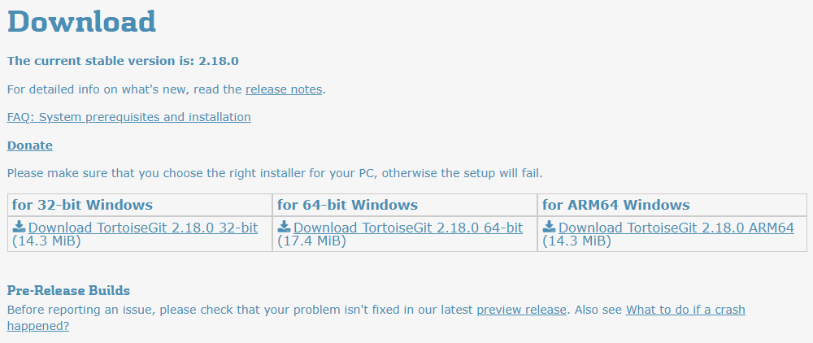

 |  | 日本語言語パックダウンロード |  |  | 「Language Packs」から「64-Bit/ARM64」の「Setup」を押下
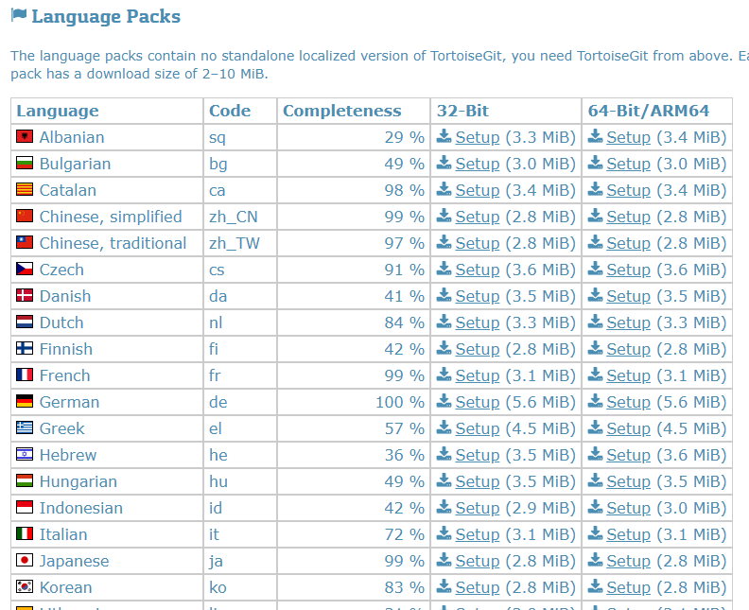

2 |  | ■install

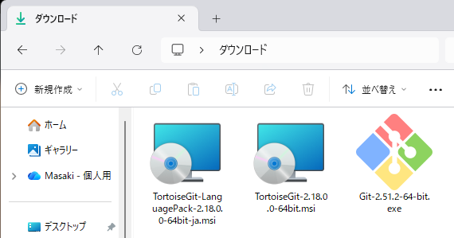
 |  | インストーラー起動 |  |  | インストーラーをダブルクリックし実行

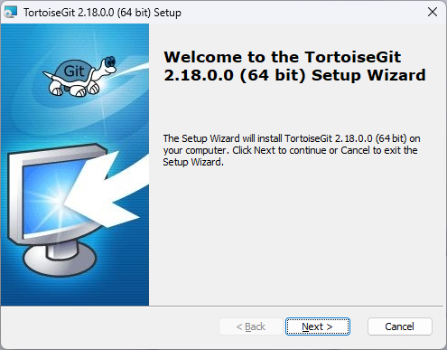
 |  | セットアップ画面 |  |  | 「Next」を選択

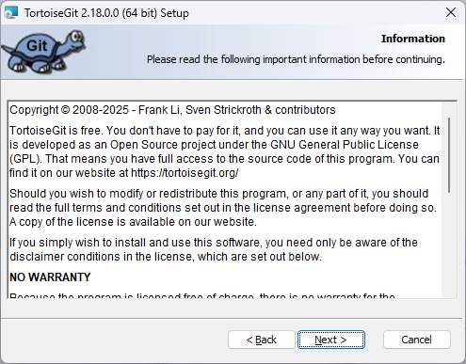
 |  | ライセンスの確認 |  |  | 「Next」を選択

 |  | SSH接続設定 |  |  | 何も変更せずに「Next」を選択
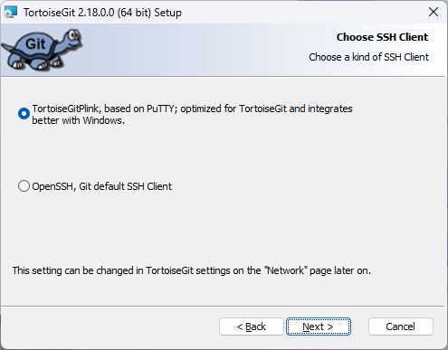

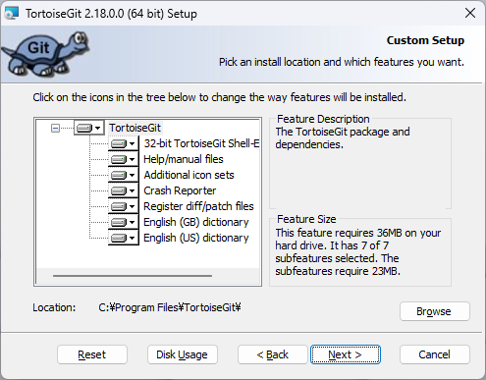
 |  | installする機能の確認 |  |  | 何も変更せずに「Next」を選択

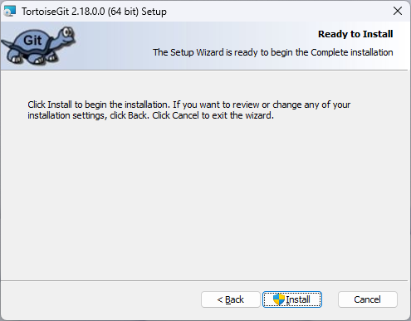
 |  | installの確認 |  |  | 「Install」を選択

 |  | ユーザーアカウント制御の確認 |  |  | 「はい」を選択
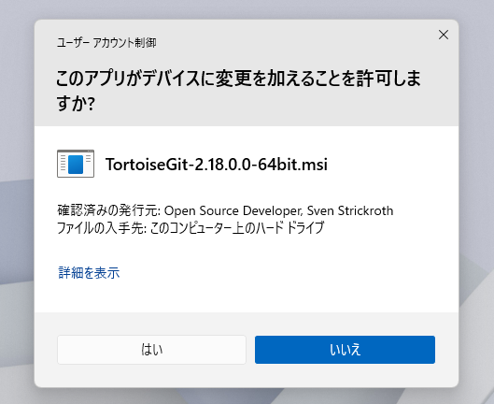

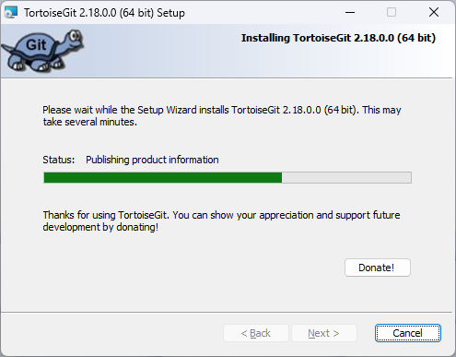
 |  | install中 |  |  | installが完了するまで待機

 |  | install終了 |  |  | 「Finish」を選択してinstallウィザードを終了
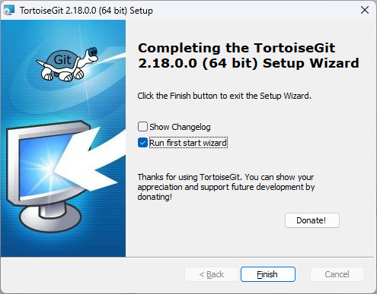

 |  | 言語選択 |  |  | 言語選択画面を残したまま後続作業へ進む
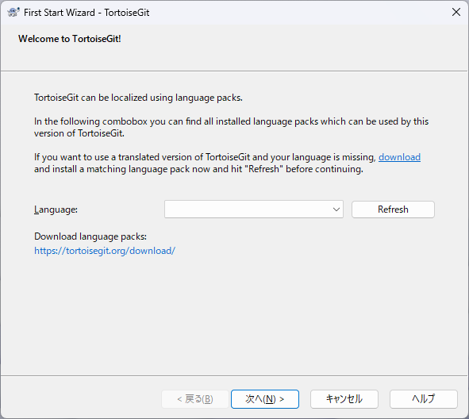

3 |  | ■日本語パックのinstall

 |  | インストーラー起動 |  |  | 言語パックインストーラーをダブルクリックし実行

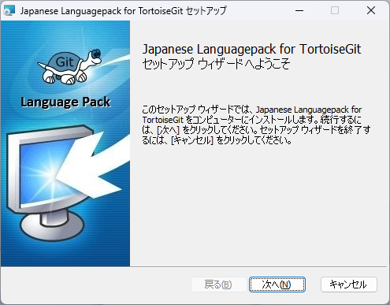
 |  | セットアップ画面 |  |  | 「次へ」を選択

 |  | ユーザーアカウント制御の確認 |  |  | 「はい」を選択
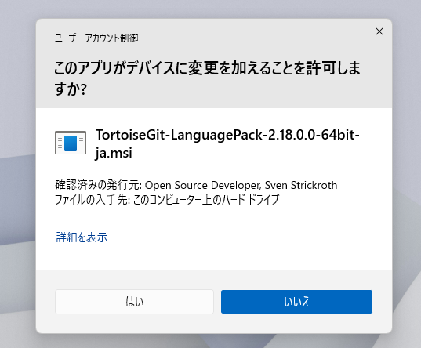

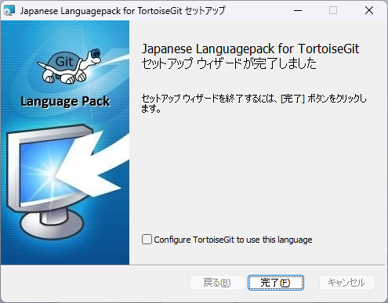
 |  | install終了 |  |  | 「完了」を選択

4 |  | ■セットアップ

 |  | 言語選択 |  |  | TortoiseGit本体のウィンドウに戻り、「Refresh」を選択
 |  |  |  |  | Refresh後、セレクターに表示される「日本語」を選択し、「次へ」を選択
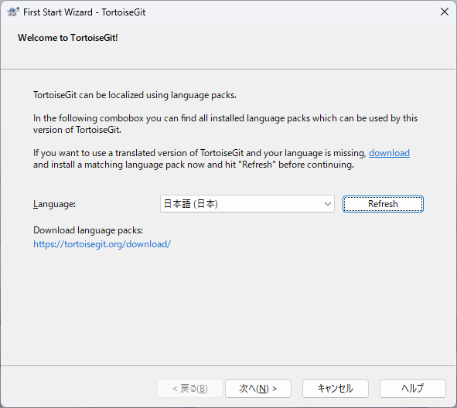

 |  | セットアップ確認 |  |  | 「次へ」を選択
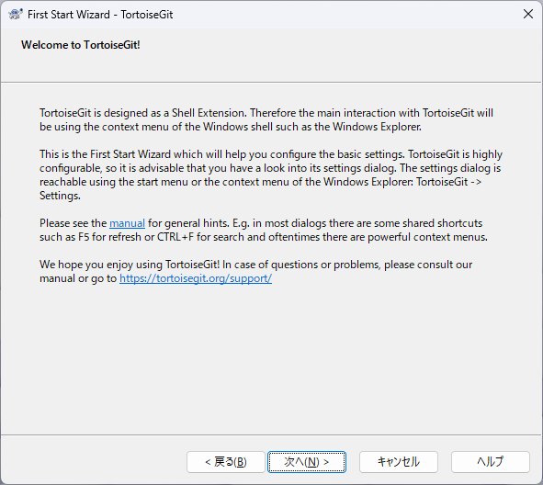

 |  | Git.exeの場所確認 |  |  | 何も変更せずに「次へ」を選択
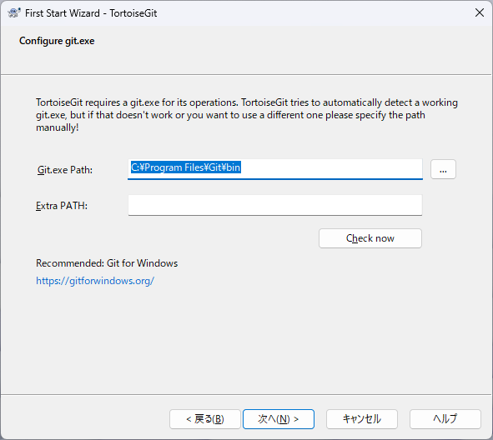

 |  | ユーザー設定 |  |  | ユーザー情報を設定する
 |  |  |  |  | 項目名 | 値
 |  |  |  |  | 名前 | ローマ字で名前(半角スペース)苗字 (例：Yuto Hashimoto)
 |  |  |  |  | メール | Tophills付与のメールアドレス (例：〇〇.〇〇@tophills.com)
 |  |  |  |  | ※このユーザー情報設定は、Gitでの編集履歴に記載される情報です。

 |  |  |  |  | 入力後「次へ」を選択
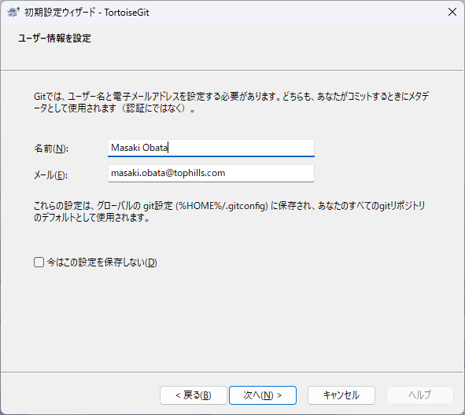

 |  | 認証/資格情報ストア |  |  | 何も変更せずに「完了」を選択


5 |  | ■install完了確認

 |  | スタートメニュー確認 |  |  | スタートメニューに「TortoiseGit」が追加されていることを確認

PHP

システム名 |  |  | 週報管理システム |  |  |  | 最終更新者 | 最終更新日
作業内容 |  |  | PHP v7.4.15 セットアップ |  |  |  | 小幡 真生 | 2025-11-03 | 目次へ戻る

項 | 概要 |  |  | 作業内容 |  |  | 備考
1 |  | ■ダウンロード

 |  | PHP本体のダウンロード |  |  | 以下のページにアクセスし、「php-7.4.15-Win32-vc15-x64.zip」を押下 |  | 既にサポート終了済みの旧バージョンPHPである為、アーカイブページよりダウンロードする
 |  |  |  |  | 項目名 | 値
 |  |  |  |  | アクセスページ | https://windows.php.net/downloads/releases/archives/




 |  |  |  |  | ※「Ctrl」＋「F」キーでページ内検索ができる。
 |  |  |  |  | 「php-7.4.15-Win32-vc15-x64.zip」と検索することで探しやすくなる

2 |  | ■install

 |  | ファイルの展開 |  |  | ダウンロードしたzipファイルを展開する


 |  | フォルダ名の変更 |  |  | フォルダ名を「PHP」にリネームする
 |  |  |  |  | 項目名 | 値
 |  |  |  |  | 変更前フォルダ名 | php-7.4.15-Win32-vc15-x64
 |  |  |  |  | 変更後フォルダ名 | PHP



 |  | フォルダの配置 |  |  | PHPフォルダを移動する
 |  |  |  |  | 項目名 | 値
 |  |  |  |  | 移動対象フォルダ | PHP | ※root：階層構造の一番上にあるフォルダを指す
 |  |  |  |  | 移動先 | C:\ (rootフォルダ)



 |  | 環境変数の設定 |  |  | 「Windows」キーと「R」キーを押して、実行ダイアログを開き、「sysdm.cpl」と入力してOKを選択



 |  |  |  |  | 「詳細設定」タブの「環境変数(N)」を選択

 |  |  |  |  | 「システム環境変数(S)」内の「Path」をダブルクリックする


 |  |  |  |  | 「新規」を選択し、以下を入力し、OKを選択
 |  |  |  |  | 項目名 | 値
 |  |  |  |  | 環境変数名 | C:\PHP



 |  |  |  |  | 「OK」を選択


3 |  | ■install完了確認

 |  | 環境変数反映確認 |  |  | 「Windows」キーと「R」キーを押して、実行ダイアログを開き、「cmd」と入力してOKを選択

 |  |  |  |  | 起動したコマンドプロンプト内で以下を入力し、Enterキーで実行
 |  |  |  |  | 項目名 | 値
 |  |  |  |  | 実行コマンド | php -v

 |  |  |  |  | 「PHP 7.4.15 (cli) (built: Feb 2 2021 20:47:45) ( ZTS Visual C++ 2017 x64 )」と表示されることを確認

MariaDB

システム名 |  |  | 週報管理システム |  |  |  |  | 最終更新者 | 最終更新日
作業内容 |  |  | MariaDB v5.5.68 セットアップ |  |  |  |  | 小幡 真生 | 2025-11-03 | 目次へ戻る

項 | 概要 |  |  |  | 作業内容 |  |  | 備考
1 |  | ■インストーラーダウンロード

 |  | MariaDB インストーラーの |  |  |  | 以下のページにアクセスし、「Download」を押下 |  | 既にサポート終了済みの旧バージョンMariaDBである為、アーカイブページよりダウンロードする
 |  | ダウンロード |  |  |  | 項目名 | 値
 |  |  |  |  |  | アクセスページ | https://mariadb.org/download/?t=mariadb&o=true&p=mariadb&r=5.5.68&os=windows&cpu=x86_64&pkg=msi&mirror=archive



2 |  | ■install
`
 |  | インストーラー起動 |  |  |  | インストーラーをダブルクリックし実行


 |  | セットアップ画面 |  |  |  | 「Next」を選択



 |  | 利用許諾確認 |  |  |  | 「I accept the terms in the License Agreement」のチェックを付け、「Next」を選択


 |  | installする機能の確認 |  |  |  | 何も変更せずに「Next」を選択

 |  | rootユーザーのパスワード設定 |  |  |  | 以下のパスワードを入力し、「Next」を選択
 |  |  |  |  |  | 項目名 | 値
 |  |  |  |  |  | New root password | mariadb | rootパスワードはこれで統一することとする
 |  |  |  |  |  | Confirm | mariadb


 |  | DB環境設定 |  |  |  | 何も変更せずに「Next」を選択


Buffer pool sizeが人によって初期値が違うが何も変更しない


 |  | 使用情報の送信許可 |  |  |  | 何も変更せずに「Next」を選択


 |  | install確認 |  |  |  | 何も変更せずに「Install」を選択

 |  | ユーザーアカウント制御の確認 |  |  |  | 「はい」を選択



 |  | install中 |  |  |  | installが完了するまで待機


 |  | install完了 |  |  |  | 「Finish」を選択

 |  |  |  | `

3 |  | ■環境変数の設定

 |  | 環境変数の設定 |  |  |  | 「Windows」キーと「R」キーを押して、実行ダイアログを開き、「sysdm.cpl」と入力してOKを選択

 |  |  |  |  |  | 「詳細設定」タブの「環境変数(N)」を選択

 |  |  |  |  |  | 「システム環境変数(S)」内の「Path」をダブルクリックする

 |  |  |  |  |  | 「新規」を選択し、以下を入力し、OKを選択
 |  |  |  |  |  | 項目名 | 値
 |  |  |  |  |  | 環境変数名 | C:\Program Files\MariaDB 5.5\bin



 |  |  |  |  |  | 「OK」を選択

4 |  | ■install完了確認

 |  | 環境変数反映確認 |  |  |  | 「Windows」キーと「R」キーを押して、実行ダイアログを開き、「cmd」と入力してOKを選択

 |  |  |  |  |  | 起動したコマンドプロンプト内で以下を入力し、Enterキーで実行
 |  |  |  |  |  | 項目名 | 値
 |  |  |  |  |  | 実行コマンド | mysql --version

 |  |  |  |  |  | 「mysql Ver 15.1 Distrib 5.5.68-MariaDB, for 〇〇」と表示されることを確認

Apache

システム名 |  |  | 週報管理システム |  |  |  | 最終更新者 | 最終更新日
作業内容 |  |  | Apache セットアップ |  |  |  | 小幡 真生 | 2025-11-03 | 目次へ戻る

項 | 概要 |  |  | 作業内容 |  |  | 備考
1 |  | ■ダウンロード

 |  | Apache本体のダウンロード |  |  | 以下のページにアクセスし、「httpd-2.4.65-250724-win64-VS17.zip」を押下
 |  |  |  |  | 項目名 | 値
 |  |  |  |  | アクセスページ | https://www.apachelounge.com/download/



2 |  | ■install

 |  |  |  |  | ダウンロードしたzipファイルを展開する


 |  | フォルダの配置 |  |  | 展開したフォルダ内の「Apache24」フォルダを、以下のフォルダに移動する
 |  |  |  |  | 項目名 | 値
 |  |  |  |  | 移動対象フォルダ | .\Downloads\httpd-2.4.65-250724-Win64-VS17\Apache24 | ※root：階層構造の一番上にあるフォルダを指す
 |  |  |  |  | 移動先 | C:\ (rootフォルダ)



3 |  | ■サービス登録

 |  | ターミナルを管理者で起動 |  |  | スタートボタンを右クリックし、「ターミナル（管理者）」を選択


 |  | ユーザーアカウント制御の確認 |  |  | 「はい」を選択


 |  | コマンドプロンプトへの切り替え |  |  | 「▽」を選択し、「コマンドプロンプト」を選択する


 |  | binフォルダへ移動 |  |  | 以下のコマンドを入力し、「Apache」内の「bin」フォルダへ移動する
 |  |  |  |  | 項目名 | 値
 |  |  |  |  | 実行コマンド | cd C:\Apache24\bin

 |  | サービスの登録 |  |  | 以下のコマンドを入力し、Apacheをサービス登録する
 |  |  |  |  | 項目名 | 値
 |  |  |  |  | 実行コマンド | httpd -k install

 |  |  |  |  | 「The 'Apache2.4' service is successfully installed.」と表示されることを確認

 |  |  |  |  |  |  | サーバーネームの設定が無い旨のエラーが出ているが、不要な設定である為無視

4 |  | ■スタートメニューへの追加

 |  | ショートカットの作成 |  |  | 「Apache24」フォルダ内の「bin」フォルダ内の「ApacheMonitor.exe」を、
 |  |  |  |  | 「shift」キーを押しながら右クリックし「ショートカットの作成」を選択



 |  | ショートカットのリネーム |  |  | 作成された「ApacheMonitor.exe - ショートカット」ファイルを、「ApacheMonitor」にリネームする


 |  | スタートメニューへの |  |  | 「ApacheMonitor」を、以下のフォルダに移動する
 |  | ショートカット配置 |  |  | 項目名 | 値
 |  |  |  |  | 移動対象フォルダ | C:\Apache24\bin\ApacheMonitor (ショートカットファイル)
 |  |  |  |  | 移動先 | C:\ProgramData\Microsoft\Windows\Start Menu\Programs



 |  | 管理者権限の付与 |  |  | 「続行」を選択


5 |  | ■install完了確認

 |  | スタートメニュー配置確認 |  |  | スタートメニューに「ApacheMonitor」が追加されていることを確認

VSCode

システム名 |  |  | 週報管理システム |  |  |  | 最終更新者 | 最終更新日
作業内容 |  |  | VSCode セットアップ |  |  |  | 小幡 真生 | 2025-11-03 | 目次へ戻る

項 | 概要 |  |  | 作業内容 |  |  | 備考
1 |  | ■インストーラーダウンロード

 |  | VSCodeインストーラーの |  |  | 以下のページにアクセスし、「Download」を押下
 |  | ダウンロード |  |  | 項目名 | 値
 |  |  |  |  | アクセスページ | https://code.visualstudio.com/



2 |  | ■install

 |  | インストーラー起動 |  |  | インストーラーをダブルクリックし実行


 |  | 使用許諾同意 |  |  | 「同意する」を選択して「次へ」を選択


 |  | install先の指定 |  |  | 何も変更せずに「次へ」を選択


 |  | スタートメニューフォルダー指定 |  |  | 何も変更せずに「次へ」を選択


 |  | 追加タスクの選択 |  |  | 何も変更せずに「次へ」を選択


 |  | install確認 |  |  | 「install」を選択


 |  | install中 |  |  | installが完了するまで待機


 |  | install完了 |  |  | 「完了」を選択


3 |  | ■VSCode日本語化

 |  | 拡張機能のinstall |  |  | 画面左の「Extensions」を選択


 |  |  |  |  | 「Japanese Language Pack」と検索


 |  |  |  |  | 「Japanese Language Pack for Visual Studio Code」を選択後、「install」を選択


 |  |  |  |  | install後、画面下部の「Change Language and Restart」を選択して再起動


 |  |  |  |  | 再起動後、日本語が適応されていることを確認

A5M2
システム名 |  |  | 週報管理システム |  |  |  | 最終更新者 | 最終更新日
作業内容 |  |  | A5M2 セットアップ |  |  |  | 小幡 真生 | 2025-11-03 | 目次へ戻る

項 | 概要 |  |  | 作業内容 |  |  | 備考
1 |  | ■ダウンロード

 |  | A5M2本体のダウンロード |  |  | 以下のページにアクセスし、「ダウンロードページへ」を押下
 |  |  |  |  | 項目名 | 値
 |  |  |  |  | アクセスページ | https://www.vector.co.jp/soft/dl/winnt/business/se422726.html

 |  |  |  |  | 「A5:SQL Mk-2(AI無効化版 x64 edition」の「ダウンロードページへ」を選択

 |  |  |  |  | 「今すぐダウンロード」を選択


2 |  | ■install

 |  | ファイルの展開 |  |  | ダウンロードしたzipファイルを展開する


 |  | フォルダ名の変更 |  |  | 展開したフォルダのフォルダ名を「A5M2」にリネームする
 |  |  |  |  | 項目名 | 値
 |  |  |  |  | 変更前フォルダ名 | a5m2_2.XX.X_x64_disAI
 |  |  |  |  | 変更後フォルダ名 | A5M2



 |  | フォルダの配置 |  |  | フォルダを、以下のフォルダに移動する
 |  |  |  |  | 項目名 | 値
 |  |  |  |  | 移動対象フォルダ | A5M2
 |  |  |  |  | 移動先 | C:\Program Files



 |  |  |  |  | 「続行」を押下


3 |  | ■スタートメニューへの追加

 |  | ショートカットの作成 |  |  | 「A5M2」フォルダ内の「A5M2.exe」ファイルを、
 |  |  |  |  | 「shift」キーを押しながら右クリックし、「ショートカットの作成」を選択


 |  | ショートカットのリネーム |  |  | 作成された「A5M2.exe - ショートカット」ファイルを、「A5M2」にリネームする



 |  | スタートメニューへの |  |  | 「A5M2」を、以下のフォルダに移動する
 |  | ショートカット配置 |  |  | 項目名 | 値
 |  |  |  |  | 移動対象フォルダ | C:\Program Files\A5M2\A5M2 (ショートカットファイル)
 |  |  |  |  | 移動先 | C:\ProgramData\Microsoft\Windows\Start Menu\Programs

 |  | 管理者権限の付与 |  |  | 「続行」を選択


4 |  | ■install完了確認

 |  | スタートメニュー配置確認 |  |  | スタートメニューに「A5M2」が追加されていることを確認


 |  |  |  |  | ※DB接続設定は「開発環境構築」sheetの手順内にて実施

TeraTarm

システム名 |  |  | 週報管理システム |  |  |  | 最終更新者 | 最終更新日
作業内容 |  |  | TeraTarm セットアップ |  |  |  | 小幡 真生 | 2025-11-03 | 目次へ戻る

項 | 概要 |  |  | 作業内容 |  |  | 備考
1 |  | ■インストーラーダウンロード

 |  | TeraTarmインストーラーの |  |  | 以下のページにアクセスし、Tera Term（64bit版）（v5系統）の「ダウンロード」を押下
 |  | ダウンロード |  |  | 項目名 | 値
 |  |  |  |  | アクセスページ | https://forest.watch.impress.co.jp/library/software/utf8teraterm/



2 |  | ■install


 |  | インストーラー起動 |  |  | インストーラーをダブルクリックし実行

 |  | ユーザーアカウント制御の確認 |  |  | 「はい」を選択


 |  | 言語選択 |  |  | 「OK」を選択


 |  | 使用許諾契約書の同意 |  |  | 「同意する(A)」を選択し、「次へ」を選択


 |  | install先の指定 |  |  | 何も変更せずに「次へ」を選択


 |  | コンポーネントの選択 |  |  | 何も変更せずに「次へ」を選択


 |  | 言語の選択 |  |  | 何も変更せずに「次へ」を選択


 |  | スタートメニューフォルダの指定 |  |  | 何も変更せずに「次へ」を選択


 |  | 追加タスクの選択 |  |  | 何も変更せずに「次へ」を選択


 |  | installオプションの確認 |  |  | 「install」を選択


 |  | install完了 |  |  | 「完了」を選択


3 |  | ■install完了確認

 |  | install完了確認 |  |  | スタートメニューに「TeraTarm」が追加されていることを確認

WinSCP

システム名 |  |  | 週報管理システム |  |  |  | 最終更新者 | 最終更新日
作業内容 |  |  | WinSCP セットアップ |  |  |  | 小幡 真生 | 2025-11-03 | 目次へ戻る

項 | 概要 |  |  | 作業内容 |  |  | 備考
1 |  | ■インストーラーダウンロード

 |  | WinSCPインストーラーの |  |  | 以下のページにアクセスし、「ダウンロード」を押下
 |  | ダウンロード |  |  | 項目名 | 値
 |  |  |  |  | アクセスページ | https://forest.watch.impress.co.jp/library/software/winscp/



2 |  | ■install

 |  | インストーラー起動 |  |  | インストーラーをダブルクリックし実行


 |  | installモードの選択 |  |  | 「すべてのユーザー用にinstall」を選択


 |  | ユーザーアカウント制御の確認 |  |  | 「はい」を選択


 |  | 使用許諾契約書の同意 |  |  | 「許諾」を選択


 |  | セットアップ形式 |  |  | 何も変更せずに「次へ」を選択


 |  | インターフェイスの選択 |  |  | 何も変更せずに「次へ」を選択


 |  | installオプションの確認 |  |  | 「install」を選択


 |  | install完了 |  |  | 「完了」を選択


3 |  | ■install完了確認

 |  | install完了確認 |  |  | スタートメニューに「WinSCP」が追加されていることを確認

開発環境構築

システム名 |  |  | 週報管理システム |  |  |  |  | 最終更新者 | 最終更新日
作業内容 |  |  | 開発環境セットアップ |  |  |  |  | 小幡 真生 | 2025-11-20 | 目次へ戻る

項 | 概要 |  |  | 作業内容 |  |  |  | 備考
1 |  | ■クローンの作成

 |  | 作業説明 |  |  | ・リモート上(BackLog)上に配置しているリポジトリ(リモートリポジトリ)のコピーを、自分のPC上(ローカルリポジトリ)に作成する。

 |  | Gitのクローンを作成する |  |  |  | Cドライブを「shift」キーを押しながら右クリックし、「Git クローン(複製)」を選択


 |  | リモートリポジトリURLの入力 |  |  |  | URLに以下を入力し、「OK」を選択
 |  |  |  |  |  | 項目名 | 値
 |  |  |  |  |  | URL: | https://jcds.backlog.com/git/TOP_SHUHO/weekly-report-system.git
 |  |  |  |  |  | ディレクトリ | C:\weekly-report-system



 |  | 資格情報マネージャー |  |  |  | ユーザーネームとパスワードを入力し、「Continue」を選択
 |  |  |  |  |  | 項目名 | 値
 |  |  |  |  |  | Username | BackLogにログインする際に使用するメールアドレス
 |  |  |  |  |  | Password | BackLogにログインする際に使用するパスワード


 |  |  |  |  |  |  |  | 既にログイン済みの場合は表示されない

 |  | クローン作製中 |  |  |  | クローンが作成されるまで待機


 |  | クローン作成完了 |  |  |  | 「閉じる」を選択


 |  | クローン作成確認 |  |  |  | Cドライブ直下に「weekly-report-system」フォルダが作成されていることを確認



 |  |  |  |  |  | 「weekly-report-system」フォルダ内に「.git」「jcds_weekly_report」フォルダが存在すること

①

「.git」フォルダが表示ない場合、次の手順で隠しファイルを表示する

 |  |  |  |  |  | 「jcds_weekly_report」フォルダ内に、ファイル群が存在すること

②

2 |  | ■DBリストア＆ユーザー作成

 |  | 作業説明 |  |  |  | ・開発環境DB上に、本番環境のDBバックアップを展開する
 |  |  |  |  |  | ・週報管理アプリからDBに接続する際に使用されるユーザーを作成する

 |  | ダンプファイルの保存 |  |  |  | ファイル箱上の下記ファイルを、デスクトップにコピーする
 |  |  |  |  |  | 項目名 | 値
 |  |  |  |  |  | 格納元パス | U:\個別PRJ - 週報システム改修（BS・KM）\00_共通管理\10_環境構築\環境構築資材\DB構築資材
 |  |  |  |  |  | 格納先パス | デスクトップ
 |  |  |  |  |  | ファイル01 | create_user_jcds_reports.sql | ユーザー作成SQL
 |  |  |  |  |  | ファイル02 | dump_jcds_reports_2025-10-29_masked.sql | 本番環境DBダンプファイル
 |  |  |  |  |  | ファイル03 | run_sql_jcds_reports.bat | SQL実行バッチ

 |  | ユーザー作成 |  |  |  | 「create_user_jcds_reports.sql」ファイルを、「run_sql_jcds_reports.bat」にドラッグする。

 |  |  |  |  |  | 「SQLの実行が完了しました。」と表示されることを確認

 |  | DBリストア |  |  |  | 「dump_jcds_reports_2025-10-29_masked.sql」ファイルを、「run_sql_jcds_reports.bat」にドラッグする。

 |  |  |  |  |  | 「SQLの実行が完了しました。」と表示されることを確認

3 |  | ■A5M2設定

 |  | 作業説明 |  |  |  | 開発環境に構築したDB環境をGUIで閲覧できるようにする

 |  | 接続設定 |  |  |  | スタートメニューに「A5M2」を起動

 |  | 起動許可 |  |  |  | 「詳細情報」を選択する


 |  |  |  |  |  | 「実行」を選択


 |  |  |  |  |  | 「起動時に表示する」のチェックを外し、「起動」を選択


 |  |  |  |  |  | メニューバーの「データベース」から「データベースの追加と削除」を選択


 |  |  |  |  |  | 「追加」を選択


 |  |  |  |  |  | 「MySQL/MariaDB(直接接続)」を選択


 |  |  |  |  |  | パスワードに「mariadb」と入力後、「テスト接続」を選択
 |  |  |  |  |  | 項目名 | 値
 |  |  |  |  |  | ホスト名 | localhost
 |  |  |  |  |  | ポート番号 | 3306
 |  |  |  |  |  | ユーザーID | root
 |  |  |  |  |  | パスワード | mariadb
 |  |  |  |  |  | データベース | mysql



 |  |  |  |  |  | 「接続に成功しました」と表示されることを確認


 |  |  |  |  |  | 「パスワードを保存する」にチェックを入れ、「OK」を選択


 |  |  |  |  |  | 「OK」を選択

 |  |  |  |  |  | 「閉じる」を選択


 |  |  |  |  |  | 左ペインから「mysql」を選択


 |  |  |  |  |  | 「OK」を選択


 |  |  |  |  |  | 「mysql」「jcds_reports」「テーブル」と開き、テーブル内容が表示されることを確認


3 |  | ■PHP設定ファイル上書き

 |  | 作業説明 |  |  |  | ・週報管理アプリが動く状態に調整したPHP設定ファイルを配置する。

 |  | 設定ファイルの保存 |  |  |  | ファイル箱上の下記ファイルを、デスクトップにコピーする
 |  |  |  |  |  | 項目名 | 値
 |  |  |  |  |  | 格納元パス | U:\個別PRJ - 週報システム改修（BS・KM）\00_共通管理\10_環境構築\環境構築資材\PHP設定ファイル
 |  |  |  |  |  | 格納先パス | デスクトップ
 |  |  |  |  |  | ファイル01 | php.ini

 |  | 設定ファイルの移動 |  |  |  | コピーした「php.ini」ファイルを、「C:\php」フォルダに移動する
 |  |  |  |  |  | 項目名 | 値
 |  |  |  |  |  | 移動対象ファイル | php.ini
 |  |  |  |  |  | 移動先 | C:\php



4 |  | ■Apache設定ファイル上書き

 |  | 作業説明 |  |  |  | ・週報管理アプリが動く状態に調整したApache設定ファイルを配置する。

 |  | 設定ファイルの保存 |  |  |  | ファイル箱上の下記ファイルを、デスクトップにコピーする
 |  |  |  |  |  | 項目名 | 値
 |  |  |  |  |  | 格納元パス | U:\個別PRJ - 週報システム改修（BS・KM）\00_共通管理\10_環境構築\環境構築資材\Apache設定ファイル
 |  |  |  |  |  | 格納先パス | デスクトップ
 |  |  |  |  |  | ファイル01 | httpd.conf

 |  | 設定ファイルの移動 |  |  |  | コピーした「httpd.conf」ファイルを、「C:\Apache24\conf」フォルダに移動(上書き)する
 |  |  |  |  |  | 項目名 | 値
 |  |  |  |  |  | 移動対象ファイル | httpd.conf
 |  |  |  |  |  | 移動先 | C:\Apache24\conf



 |  |  |  |  |  | 「はい」を選択


5 |  | ■Apache起動

 |  | Apache起動 |  |  |  | スタートメニューから「ApacheMonitor」を起動する

 |  | 起動許可 |  |  |  | 「詳細情報」を選択する


 |  |  |  |  |  | 「実行」を選択


 |  | Apacheモニター起動 |  |  |  | タスクトレイのアイコンを右クリックする


 |  |  |  |  |  | 「Open Apache Monitor」を選択


 |  | サービスの起動 |  |  |  | 「Apache2.4」を選択した状態で「Start」を選択


 |  | アクセス許可 |  |  |  | 「許可」を選択


 |  | 起動確認 |  |  |  | エラーが発生せずにスタートすることを確認


6 |  | ■Apache起動確認

 |  |  |  |  |  | 下記URLにアクセスする
 |  |  |  |  |  | 項目名 | 値
 |  |  |  |  |  | アクセスページ | http://localhost/

 |  |  |  |  |  | ログインページが表示されること


 |  |  |  |  |  | 自身のメールアドレス、パスワードを入力し、正常にログインできることを確認する

